Лист1

 |  |  |  | ООО «Доброе дерево»
 |  |  |  | Барнаул, ул. Цеховая , 58, офис 7
 |  |  |  | (3852) 602917,
 |  |  |  | Сайт: Доброедерево.рф
 |  |  |  | E-mail: d-derevo22@mail.ru
Мебель детская из дерева (цены от 01.06.2017)
 |  |  |  | * +15% сборка от стоимости товара
Фото | Наименование | Описание | Цена розница | Цена опт
 | Стол детский регулируемый по высоте (краска) | Габариты: 45х75 | 3,264.00 | 2,774.40
 | Стол детский нерегулируемый на 1 место (краска) | Габариты: 45х60см. | 2,925.00 | 2,486.25
 | Стол детский нерегулируемый на 1 место (лак) | Габариты: 45х60см. | 2,574.00 | 2,187.90
 | Стол детский нерегулируемый на 2 места (краска) | Габариты: 45х1200 | 4,095.00 | 3,480.75
 | Стол детский нерегулируемый на 2 места (лак) | Габариты: 45х1200 | 3,744.00 | 3,182.40
 | Кровать детская без настила | Габариты: 1460х680х600см. | 3,955.00 | 3,361.75
 | Стул детский 0 ростовая группа (краска) |  | 1,147.00 | 974.95
 | Стул детский 0 ростовая группа (лак) |  | 1,053.00 | 895.05
 | Стул детский 1 ростовая группа (краска) |  | 1,193.00 | 1,014.05
 | Стул детский 1 ростовая группа (лак) |  | 1,099.00 | 934.15
 | Стул детский 2 ростовая группа (краска) |  | 1,240.00 | 1,054.00
 | Стул детский 2 ростовая группа (лак) |  | 1,147.00 | 974.95
 | Стул детский 3 ростовая группа (краска) |  | 1,287.00 | 1,093.95
 | Стул детский 3 ростовая группа (лак) |  | 1,193.00 | 1,014.05
 | Стул детский с росписью |  | 1,872.00 | 1,591.20
 | Корзина для игрушек большая | Габариты: 120х57х55см. Вес: 15кг. | 4,563.00 | 3,878.55
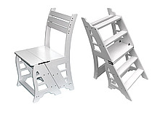 | Стул-стремянка из дерева 5 ступенек | 5 ступенек Высота стула в положении "стремянка"- 840 мм | 4,797.00 | 4,077.45
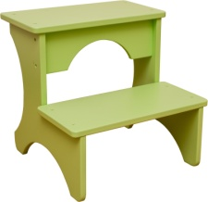 | Табурет-стремянка детский | Материал: массив дерева, фанера. Новинка! | 1,521.00 | 1,292.85
Кухонная утварь и товары для дома
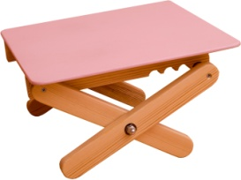 | Подставка для ног детская регулируемая по высоте | Материал: массив дерева, фанера. Размер основания подставки: 35 х 24 см. Высота от пола: от 18 до 26 см. Новинка! | 1,755.00 | 1,491.75
 | Столик придиванный из дерева | Поставляется в разобранном виде. Материал: массив дерева, березовая фанера. Новинка! | 4,095.00 | 3,480.75
 | Лавка из массива дерева | Габариты: 900х250х250мм | 2,100.00 | 1,785.00
 | Стол компьютерный из массива кедра со стеклом | Габариты: 1200х640х750 мм | 10,000.00 | 8,500.00
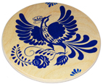 | Подставка под горячее | Габариты: диаметр 15см. Вес: 0,2кг. | 293.00 | 249.05
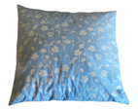 | Подушка из кедровой стружки | Габариты: 40х40см. | 491.00 | 417.35
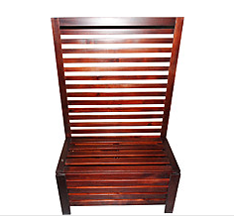 | Прихожая из массива кедра | Габариты: 1600х1000х400 мм. | 7,400.00 | 6,290.00
 | Вешалка для одежды напольная прикроватная | Габариты: 100х41х25см. Вес: 4,1 | 3,452.00 | 2,934.20
 | Грифельная доска настольная двухсторонняя с подставкой | Габариты: 430х330 мм Новинка! | 1,942.00 | 1,650.70
 | Грифельная доска напольная двухсторонняя | Габариты: 135х104х4 см Габариты полотна: 88х58см. Новинка! | 6,295.00 | 5,350.75

Мебель из массива дерева – хорошее вложение, которое можно передавать из поколения в поколение, ее ценность со временем только растет. Материал для нашей детской продукции – алтайский кедр. По своим полезным свойствам он является уникальным деревом. По эксплуатационным характеристикам – позволяет делать легкую, не массивную мебель. Наш принцип - модульная мебель. Мы предлагаем решения для спален, гостиных, прихожих, детских комнат. Наша продукция для людей, которые ищут безопасный, надежный и функциональный товар по доступным ценам.

*Производитель оставляет за собой право на внесение изменений в конструкцию, комплектацию, не влияющие на качество продукции.

